Sheet1
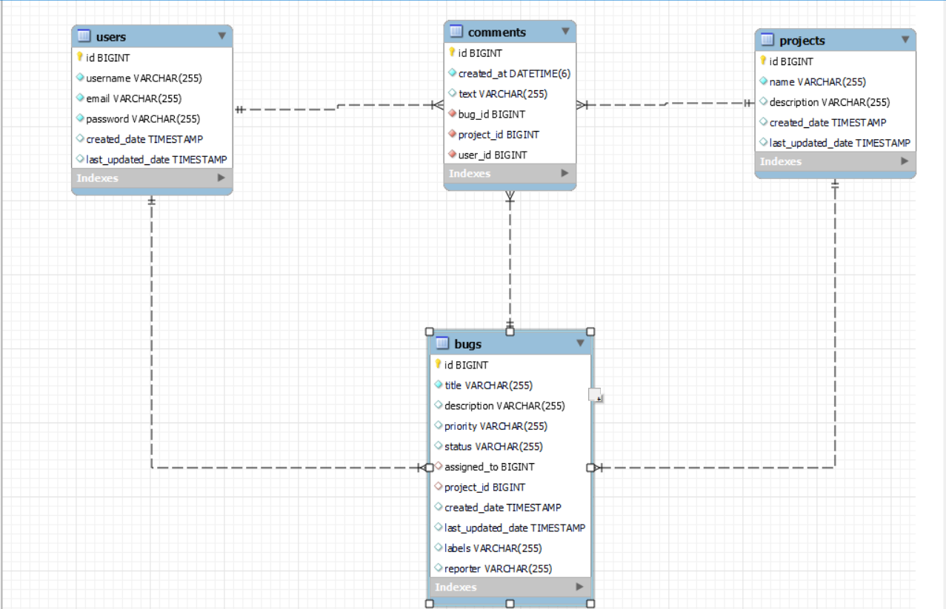

Table Users
Column | Data Type | Description
id | BIGINT | Mã định danh người dùng
username | VARCHAR(255) | Tên người dùng
email | VARCHAR(255) | Địa chỉ email
password | VARCHAR(255) | Mật khẩu
created_date | TIMESTAMP | Ngày và giờ tạo tài khoản
last_updated_date | TIMESTAMP | Ngày và giờ cập nhật tài khoản

Table Projects

Column | Data Type | Description
id | BIGINT | Mã định danh dự án
name | VARCHAR(255) | Tên dự án
description | TEXT | Mô tả chi tiết về dự án
created_date | TIMESTAMP | Ngày và giờ tạo dự án
last_updated_date | TIMESTAMP | Ngày và giờ cập nhật dự án

Table bugs

Column | Data Type | Description
id | BIGINT | Mã định danh lỗi
title | VARCHAR(255) | Tiêu đề của lỗi
description | TEXT | Mô tả chi tiết lỗi
priority | VARCHAR(50) | Mức độ ưu tiên
status | VARCHAR(50) | Trạng thái hiện tại của lỗi
assigned_to | BIGINT | ID của người dùng được giao lỗi
project_id | BIGINT | ID của dự án liên quan
created_date | TIMESTAMP | Ngày và giờ tạo lỗi
last_updated_date | TIMESTAMP | Ngày và giờ cập nhật lỗi

Table comments

Column | Data Type | Description
created_at | TIMESTAMP | Ngày và giờ tạo bình luận
text | VARCHAR(1500) | Nội dung bình luận
bug_id | BIGINT | ID của lỗi mà bình luận liên quan đến
project_id | BIGINT | ID của dự án liên quan
user_id | BIGINT | ID của người dùng viết bình luận

về phần giao diện

1. Giao Diện Trang List

Mô Tả: Đây là trang chính của ứng dụng, nơi người dùng có thể xem danh sách tất cả các bug hiện có.
Chức Năng Chính:
Hiển Thị Danh Sách Bug: Danh sách các bug được hiển thị theo các tiêu chí như ID, tiêu đề (summary), và trạng thái.
Tạo Bug Mới: Cung cấp chức năng tạo bug mới bằng cách chuyển đến trang tạo bug (Create Bug).
Tìm Kiếm: Cung cấp chức năng tìm kiếm các bug theo các thông tin khóa (key) và tiêu đề (summary) để dễ dàng tìm các bug cụ thể.

2. Giao Diện Trang Login

Mô Tả: Trang này cho phép người dùng đăng nhập vào ứng dụng.
Chức Năng Chính:
Đăng Nhập: Nhập tên người dùng (username) và mật khẩu (password) để xác thực và truy cập vào các chức năng của ứng dụng.

3. Giao Diện Trang Project

Mô Tả: Đây là trang quản lý các dự án và bug liên quan đến chúng.
Chức Năng Chính:
Tạo Bug: Cho phép tạo bug mới liên quan đến một dự án cụ thể.
Sửa Đổi Dự Án: Thực hiện các thao tác như chỉnh sửa thông tin của dự án.
Quản Lý Comment: Xem, thêm, chỉnh sửa, và xóa các bình luận liên quan đến các bug trong dự án.

4. Giao Diện Trang Create

Mô Tả: Trang này cho phép người dùng tạo một bug mới.
Chức Năng Chính:
Tạo Bug Mới: Cung cấp các trường để nhập thông tin chi tiết của bug, bao gồm tiêu đề, mô tả, mức độ ưu tiên, và dự án liên quan.

Thông Tin Môi Trường Dự Án

Tên Dự Án: BugTracking
Mô Tả: BugTracking
Phiên Bản: 0.0.1-SNAPSHOT
Nhóm ID: com.devteria
Artifact ID: BugTracking
Phiên Bản Spring Boot: 3.3.3
Phiên Bản Java: 17

Dependencies:

spring-boot-starter-data-jpa
spring-boot-starter-thymeleaf
spring-boot-starter-web
mysql-connector-j
lombok
spring-boot-starter-test
thymeleaf-extras-java8time

Plugins:

spring-boot-maven-plugin

Scope:

runtime (spring-boot-devtools, mysql-connector-j)
test (spring-boot-starter-test)

Front end : Thư viện Font Awesome: ,
Bootstrap CSS

